상품제안서
캠핑용 와인잔 세트 | 상품코드: S22207

 |  |  |  |  |  |  | 02-713-8555 | www.synergygift.co.kr
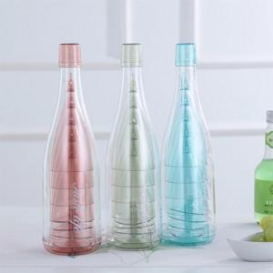 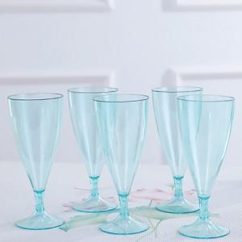 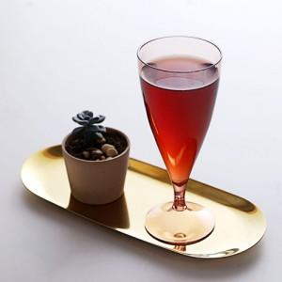

【상세/제작정보】

【인쇄/포장옵션】 | 실크 / 종이상자

【공급단가】 | 수량 | 500~ | 1,000~ | 3,000~ | 5,000~ | 10,000~
*VAT별도 | 단가 | 7,830원 | 7,150원 | 6,870원 | 6,600원 | 4,920원

【상품 URL】 | https://www.synergygift.co.kr:443/src/goods_detail.php?gdno=22207

